2019_Actividades I+D
 |  |  |  |  |  |  |  |  |  |  |  |  |  | Unidade de Análises e Programas

Fonte: SUXI; Meta4
Data do informe: Xuño 2020

2019_CONTRATACIÓN I+D
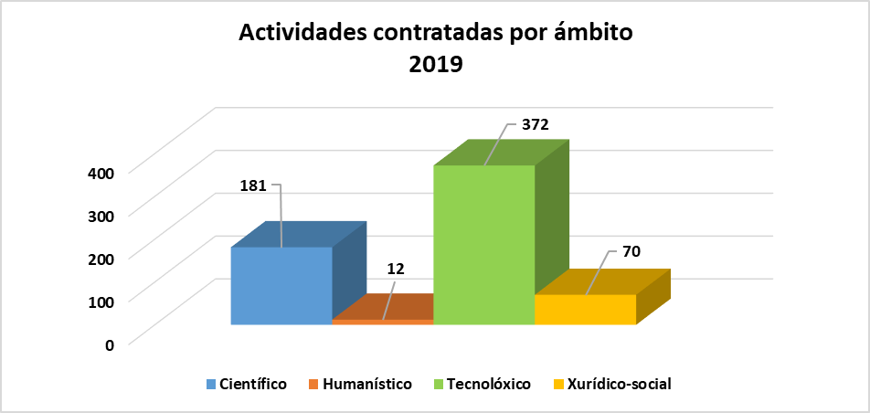

Contratación artigo 83 LOU (inclúe xestión externa) | Ámbito do PDI responsable da actividade |  |  |  |  |  |  |  | Total actividades | Total importes
 | Científico |  | Humanístico |  | Tecnolóxico |  | Xurídico-social
 | Número | Importe | Número | Importe | Número | Importe | Número | Importe
Contratos | 22 | 660,675.68 € | 2 | 50,950.00 € | 75 | 3,528,314.00 € | 18 | 622,443.27 € | 117 | 4,862,382.95 €
Cursos | 1 | 3,650.00 € |  |  | 9 | 27,900.00 € |  |  | 10 | 31,550.00 €
Informes | 158 | 389,111.50 € | 10 | 38,140.66 € | 288 | 652,720.53 € | 52 | 286,285.00 € | 508 | 1,366,257.69 €
Total xeral | 181 | 1,053,437.18 € | 12 | 89,090.66 € | 372 | 4,208,934.53 € | 70 | 908,728.27 € | 635 | 6,260,190.64 €

Actividades por ámbito, sexo e categoría | Científico |  |  | Humanístico |  |  | Tecnolóxico |  |  | Xurídico-social |  |  | Total xeral
 | Homes | Mulleres | Total | Homes | Mulleres | Total | Homes | Mulleres | Total | Homes | Mulleres | Total
Axudante doutor/a |  |  |  |  |  |  | 6 |  | 6 |  | 1 | 1 | 7
Catedrático/a de Universidade | 24 | 6 | 30 |  |  |  | 168 | 7 | 175 | 35 |  | 35 | 240
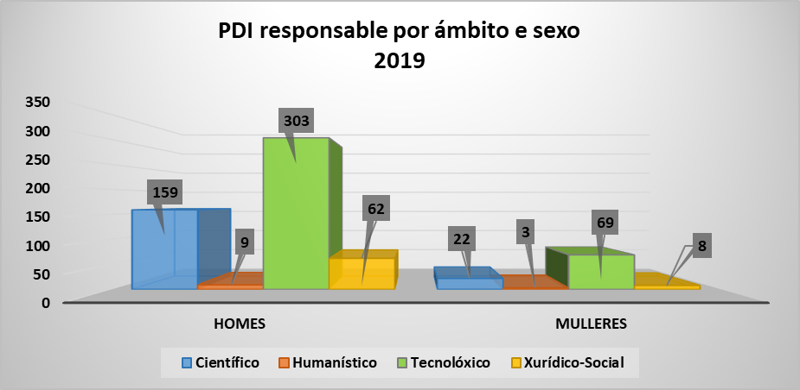
Emérito |  |  |  | 1 |  | 1 |  |  |  |  |  |  | 1
Interino/a |  | 1 | 1 |  |  |  |  |  |  |  |  |  | 1
Persoal de programas de investigación | 1 | 1 | 2 | 5 |  | 5 |  |  |  |  |  |  | 7
Profesor/a contratado/a doutor/a | 1 | 3 | 4 | 3 | 2 | 5 | 46 | 14 | 60 | 5 | 5 | 10 | 79
Profesor/a titular de Universidade | 133 | 11 | 144 |  | 1 | 1 | 83 | 48 | 131 | 22 | 2 | 24 | 300
Total xeral | 159 | 22 | 181 | 9 | 3 | 12 | 303 | 69 | 372 | 62 | 8 | 70 | 635

PDI solicitante por ámbito, sexo e categoría | Científico |  |  | Humanístico |  |  | Tecnolóxico |  |  | Xurídico-social |  |  | Total xeral
 | Homes | Mulleres | Total | Homes | Mulleres | Total | Homes | Mulleres | Total | Homes | Mulleres | Total
Axudante doutor/a |  |  |  |  |  |  | 1 |  | 1 |  | 1 | 1 | 2
Catedrático/a de Universidade | 9 | 3 | 12 |  |  |  | 21 | 2 | 23 | 7 |  | 7 | 42
Emérito |  |  |  | 1 |  | 1 |  |  |  |  |  |  | 1
Interino/a |  | 1 | 1 |  |  |  |  |  |  |  |  |  | 1
Persoal de programas de investigación | 1 | 1 | 2 | 2 |  | 2 |  |  |  |  |  |  | 4
Profesor/a contratado/a doutor/a | 1 | 2 | 3 | 1 | 1 | 2 | 13 | 4 | 17 | 4 | 5 | 9 | 31
Profesor/a titular de Universidade | 15 | 6 | 21 |  | 1 | 1 | 30 | 10 | 40 | 5 | 2 | 7 | 69
Total xeral | 26 | 13 | 39 | 4 | 2 | 6 | 65 | 16 | 81 | 16 | 8 | 24 | 150
Contratación I+D Ámbito xeográfico 2019
Contratos | 91
Cursos | 9
Informes | 296
Contratos | 3
Informes | 5
Contratos | 20
Cursos | 1
Informes | 199
Contratos | 3
Informes | 8
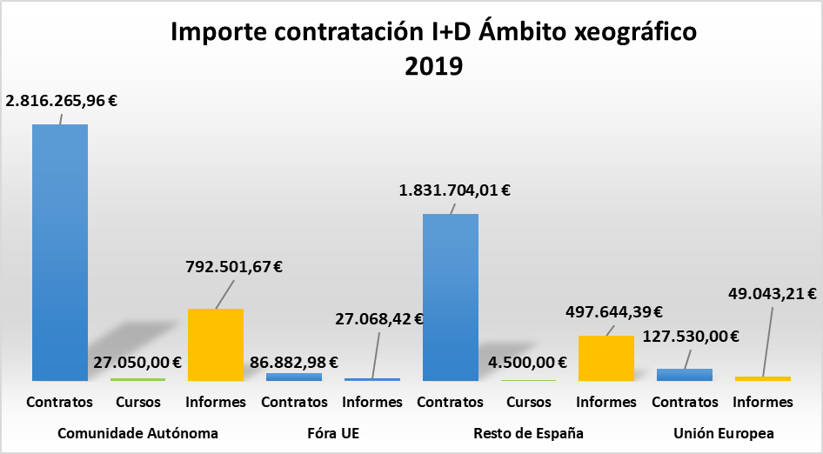

Actividades segundo ámbito xeográfico | Tipo de actividade | Nº actividades | Importe
Comunidade Autónoma | Contratos | 91 | 2,816,265.96 €
 | Cursos | 9 | 27,050.00 €
 | Informes | 296 | 792,501.67 €
Fóra UE | Contratos | 3 | 86,882.98 €
 | Informes | 5 | 27,068.42 €
Resto de España | Contratos | 20 | 1,831,704.01 €
 | Cursos | 1 | 4,500.00 €
 | Informes | 199 | 497,644.39 €
Unión Europea | Contratos | 3 | 127,530.00 €
 | Informes | 8 | 49,043.21 €
Total xeral |  | 635 | 6,260,190.64 €

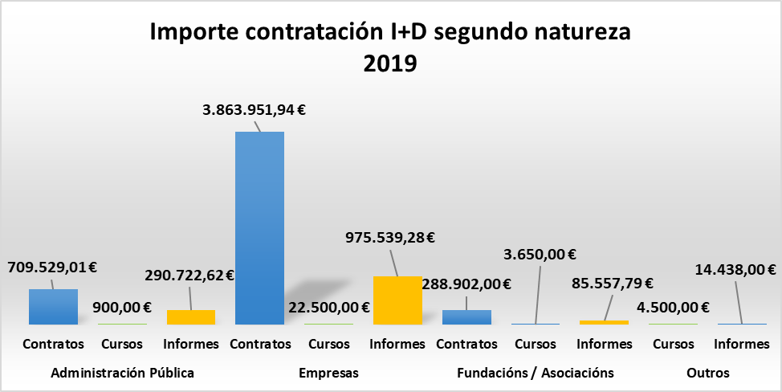
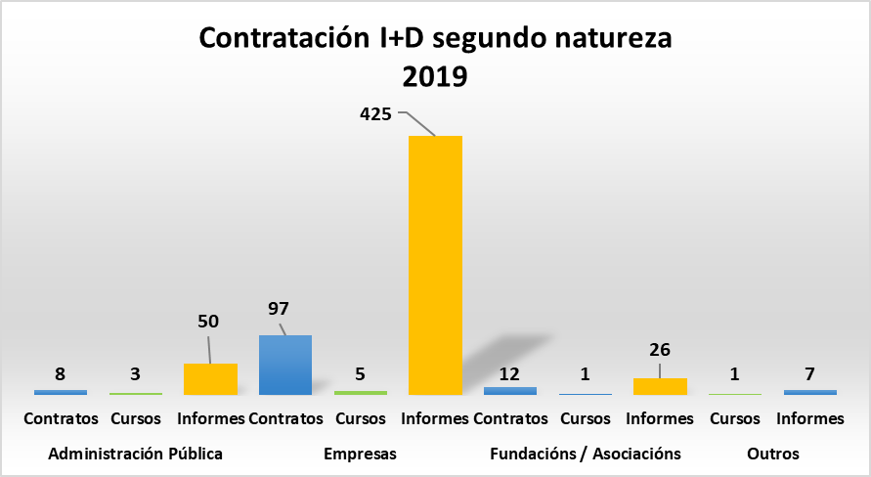

Segundo natureza parte contratante | Tipo de actividade | Nº actividades | Importe
Administración Pública | Contratos | 8 | 709,529.01 €
 | Cursos | 3 | 900.00 €
 | Informes | 50 | 290,722.62 €
Empresas | Contratos | 97 | 3,863,951.94 €
 | Cursos | 5 | 22,500.00 €
 | Informes | 425 | 975,539.28 €
Fundacións / Asociacións | Contratos | 12 | 288,902.00 €
 | Cursos | 1 | 3,650.00 €
 | Informes | 26 | 85,557.79 €
Outros | Cursos | 1 | 4,500.00 €
 | Informes | 7 | 14,438.00 €
Total xeral |  | 635 | 6,260,190.64 €

2019_CACTI
 |  |  |  |  |  | Unidade de Análises e Programas

Fonte: Área de apoio á investigación e transferencia ámbito científico
Data do informe: Xuño 2020

2019_FACTURACIÓN CACTI

Clientes | nº de usuarios/as | Importe | IVE | Total Facturación | % facturación | Nº de solicitudes | Importe medio por solicitude sen IVE
Universidade de Vigo | 273 | 283,002 € | 0.00 € | 283,002 € | 63.59% | 6,859 | 61.76 €
Organismos públicos | 25 | 70,065 € | 8,311.00 € | 78,376 € | 17.61%
Empresas | 37 | 70,531 € | 13,149.44 € | 83,681 € | 18.80%
Facturación bruta CACTI 2019 Ámbito xeográfico e natureza
Total | 335 | 423,599 € | 21,460.44 € | 445,059 €

Ámbito xeográfico | Tipo natureza | Importe bruto | IVE | Total
Comunidade Autónoma | Cargo Interno | 283,002.07 € | 0.00 € | 283,002.07 €
 | Empresas | 58,082.40 € | 12,197.31 € | 70,279.71 €
 | Organismos públicos | 8,380.31 € | 1,759.86 € | 10,140.17 €
Resto de España | Empresas | 4,534.00 € | 952.14 € | 5,486.14 €
 | Organismos públicos | 31,195.93 € | 6,551.14 € | 37,747.07 €
Unión Europea | Empresas | 7,915.00 € | 0.00 € | 7,915.00 €
 | Organismos públicos | 30,489.00 € | 0.00 € | 30,489.00 €
Total xeral |  | 423,598.71 € | 21,460.45 € | 445,059.16 €

Ámbito xeográfico | Tipo natureza | Nº de facturas
Comunidade Autónoma | Cargo Interno | 6530
 | Empresas | 151
 | Organismos públicos | 33
Resto de España | Empresas | 10
Nº facturas CACTI 2019 Ámbito xeográfico e natureza
 | Organismos públicos | 73
Unión Europea | Empresas | 21
 | Organismos públicos | 41
Total xeral |  | 6859

2019_CINBIO
 |  |  |  |  |  | Unidade de Análises e Programas

Fonte: Área de apoio á investigación e transferencia ámbito científico
Data do informe: Xuño 2020

2019_FACTURACIÓN CINBIO

Facturación bruta CINBIO 2019 Ámbito xeográfico e natureza
Clientes | nº de usuarios/as | Importe | IVE | Total Facturación | % facturación |  | Nº de solicitudes | Importe medio bruto por solicitude
Cargo interno | 10 | 8,611.53 € | 0.00 € | 8,611.53 € | 48.90% |  | 79 | 203.13 €
Entidade privada | 4 | 6,605.96 € | 1,387.25 € | 7,993.21 € | 45.39%
Organismo público | 2 | 830.00 € | 174.30 € | 1,004.30 € | 5.70%
Total xeral | 16 | 16,047.49 € | 1,561.55 € | 17,609.04 €

Ámbito xeográfico | Tipo natureza | Importe Bruto | IVE | Total
Comunidade Autónoma | Cargo interno | 8,611.53 € | 0.00 € | 8,611.53 €
 | Entidade privada | 6,605.96 € | 1,387.25 € | 7,993.21 €
 | Organismo público | 800.00 € | 168.00 € | 968.00 €
Resto de España | Organismo público | 30.00 € | 6.30 € | 36.30 €
Total xeral |  | 16,047.49 € | 1,561.55 € | 17,609.04 €

Ámbito xeográfico | Tipo natureza | Nº de facturas
Comunidade Autónoma | Cargo interno | 51
 | Entidade privada | 26
Nº de facturas CINBIO 2019 Ámbito xeográfico e natureza
 | Organismo público | 1
Resto de España | Organismo público | 1
Total xeral |  | 79

2019_ECIMAT
 |  |  |  |  |  | Unidade de Análises e Programas

Fonte: Área de apoio á investigación e transferencia ámbito científico
Data do informe: Xuño 2020

2019_FACTURACIÓN ECIMAT

Clientes | Nº de usuarios/as | Importe bruto | IVE | Total facturación | % facturación | Nº de solicitudes | Importe medio bruto por solicitude
Empresas | 3 | 870.00 € | 182.70 € | 1,052.70 € | 25.53% | 30 | 113.57 €
Universidade de Vigo | 6 | 1,715.15 € | 0.00 € | 1,715.15 € | 50.34%
Organismos públicos | 2 | 822.00 € | 172.62 € | 994.62 € | 24.13%
Total | 11 | 3,407.15 € | 355.32 € | 3,762.47 €

Facturación bruta ECIMAT 2019 Ámbito xeográfico e natureza

Ámbito xeográfico | Tipo natureza | Importe bruto | IVE | Total importe
Comunidade Autónoma | Empresa | 240.00 € | 50.40 € | 290.40 €
 | Interna | 1,715.15 € | 0.00 € | 1,715.15 €
 | Organismo público | 652.00 € | 136.92 € | 788.92 €
Resto de España | Empresa | 630.00 € | 132.30 € | 762.30 €
 | Organismo público | 170.00 € | 35.70 € | 205.70 €
Total |  | 3,407.15 € | 355.32 € | 3,762.47 €

Ámbito xeográfico | Tipo natureza | Nº de facturas
Comunidade Autónoma | Empresa | 5
 | Interna | 18
 | Organismos público | 2
Resto de España | Empresa | 4
 | Organismos público | 1
Total xeral |  | 30
Nº facturas ECIMAT 2019 Ámbito xeográfico e natureza

